Sheet1
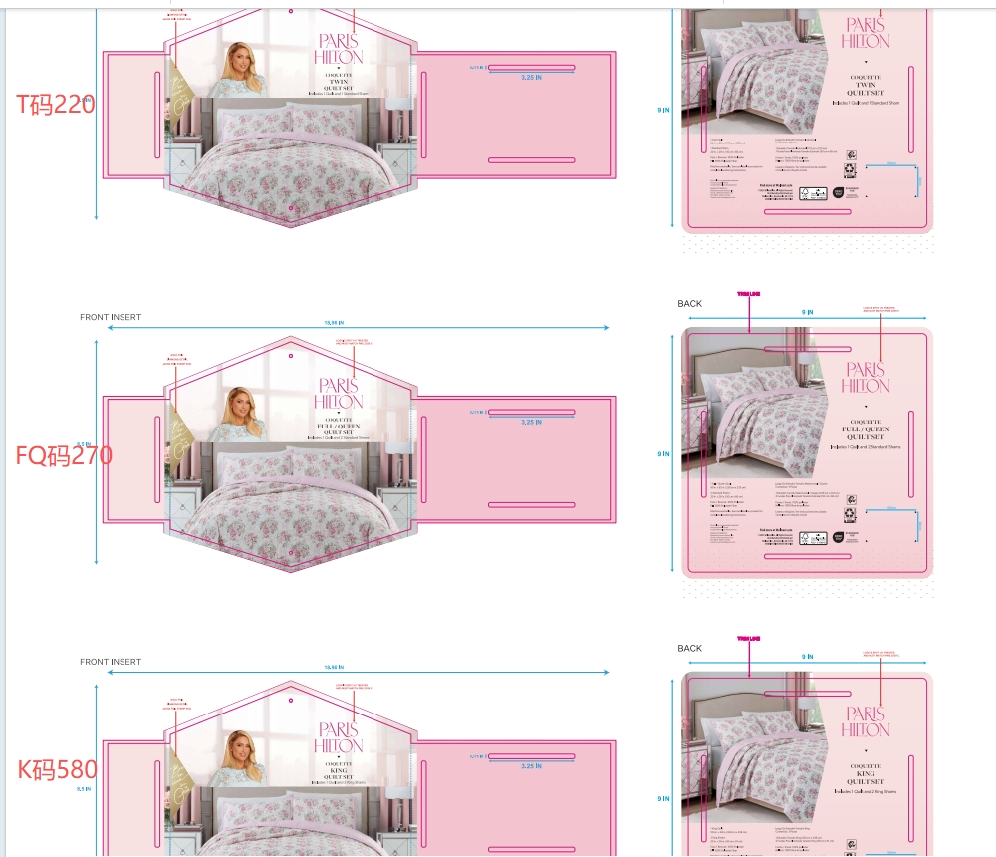
Relay Packaging Group ( Global )
（Packaging Delivery List）
 |  |  | Shipping Date 发货日期: | 2026-01-28 |  |  |  | 江苏海聆梦智能科技有限公司 盐城大丰区张謇路2号 许炜 15950322161
 |  |  | 快递单号: | 车牌：苏H999XM 车型：4.2 姓名：王孝飞 手机号：13777401899
ORDER NR | Item Code | ARTICLE | Colour | Size | Order Qty | Back-up Qty | Total Qty | Carton #/Total | Net Weight (kg) | Gross Weight (kg) | REMARK
订单号 | 产品型号 | 款号 | 颜色 | 尺码 | 订单数 | 备品数 | 实发数量 | 总箱数\箱号 | 净重（公斤) | 毛重（公斤) | 备注
PO 36760 HM26-07001 | INS-780彩卡 | INS-780 | 粉色 | TWIN | 220 | 10 | 230 |  | 13.34 | 13.84
PO 36760 HM26-07001 | INS-780彩卡 | INS-780 | 粉色 | FULL / QUEEN | 270 | 15 | 285 |  | 16.53 | 17.03
PO 36760 HM26-07001 | INS-780彩卡 | INS-780 | 粉色 | KING | 580 | 10 | 590 |  | 34.22 | 34.72
合计 |  |  |  |  | 1070 | 35 | 1105 |  | 64.09 | 65.59

